原理图CHECKLIST
7206V10B 芯片平台原理图设计Checklist

被审核文档 |  |  |  | 审核人
检查结果 |  |  |  | 时间
分类/编号 |  | 检查项 | 参考图示 | 客户自检结论 (满足，不满足，不涉及) | 不满足原因说明
24M时钟和RTC晶体电路 | 1-1 | 24MHz时钟晶体的电路形式与参考设计保持一致，如右图。 （1） 晶体选型约束：晶体CL值≤20pF，建议12pF。 （2）C204/C128电容容值与所选用的晶体的CL电容规格相匹配。 （3）XOUT预留0Ω电阻。 | 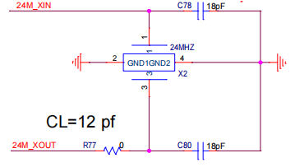
 | 1-2 | 32.768KHz RTC晶体的电路形式与参考设计保持一致，如右图。 （1） 晶体选型约束：晶体CL值≤15pF，建议12pF。 （2）C144/C145电容容值与所选用的晶体的CL电容规格相匹配。 | 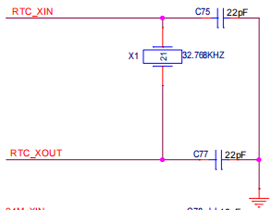
 | 1-3 | 系统24Mhz时钟或者RTC时钟使用有源晶体时，从管脚XIN或者RTC_XIN输入，管脚XOUT或者RTC_OUT悬空。
启动配置电路要求 | 2-1 | （1）配置管脚的上下拉电阻状态与所选用的工作模式相匹配，相关说明请参考右图或《硬件设计用户指南》中对应章节的介绍。 （2）若配置管脚对接外设，需保证外设端不会影响配置管脚的初始电平。 （3）配置管脚上下拉电阻的阻值推荐1kΩ。 | 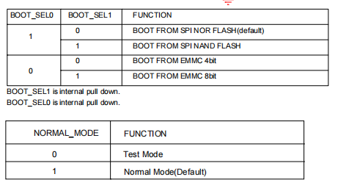
Flash电路要求 | 3-1 | 芯片支持SPI NOR FLASH、SPI NAND FLASH和eMMC。 （1）对于SPI FLASH：硬件设计指南中给出了4线、1线模式的设计方法，请参考相关设计要点。 （2）可以同时支持4bit EMMC+SD卡，由于SDIO0_CARD_POWER_EN和EMMC_RSTN复用，SDIO0_CARD_POWER_EN需要选用32管脚
DDR电路要求 | 4-1 | 内置DDR
电源电路要求 | 5-1 | CORE电源设计 （1）必须设计SVB调压电路，CORE电调压电路的器件参数，参考释放资料包参考板设计。 （2）电源必须选择不小于 2A的快速响应DC-DC。 （3）滤波电容的参数、数量，要求与参考板保持一致。 （4）电源芯片的选型要求满足《硬件设计用户指南》文档中的要求。
 | 5-2 | DDR电源设计 （1）DDR_PLL连接1.8V电源，必须使用磁珠（1kΩ@100MHz）和主芯片的数字1.8V电源进行隔离，在芯片管脚处放置一个100nF电容。 （2）DDR_VDD连接VDD电源，，在芯片管脚处放置一个2.2uF电容。 （3）芯片内置DDR2/DDR2L典型电压分别为1.8V/1.5V，要求供电电压范围必须满足典型电压的±3%以内。 （4）DDR供电的滤波电容的参数、数量，建议与参考板保持一致。 （5）电源芯片的选型要求满足《硬件设计用户指南》文档中的要求。
 | 5-3 | PLL电源设计 （1） AVDD18_PLL：设计上必须用磁珠（1kΩ@100MHz）对数字1.8V电源进行隔离，并在芯片管脚处至少放置一个100nF电容。
 | 5-4 | 上电时序要求： 如果有常电域，DVDD3318_PMC先上电；掉电域电源时序： 1.8V晚于3.3V上电，且在3.3V＞2.7V之后，1.8V再上电； VDD晚于1V8上电，且VDD和DDR_VDDQ需要保持100us以上间隔； 以1.8V为起点，芯片所有电源要求必须在＜8ms的时间内完成上电； 下电时序建议： 1.8V晚于VDD下电，T1≥0ms， 3.3V晚于1.8V下电，T2≥0ms； | 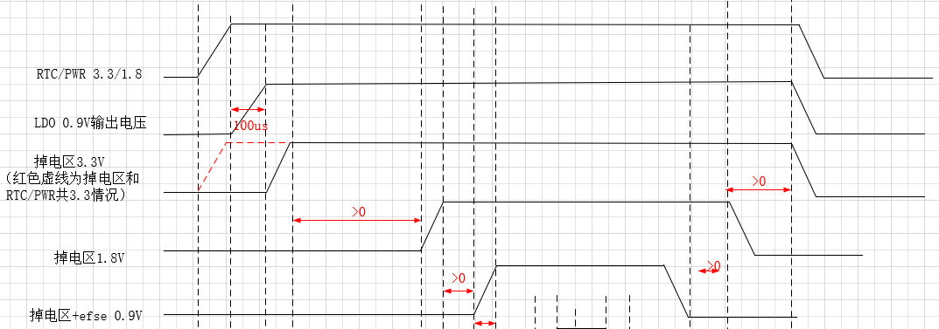
 | 5-5 | SVB调压 （1）CORE调压固定使用SVB_PWM。 （2）SVB电路中阻容大小参考原理图，所有的电阻精度均要求1%，电容材质必须为X5R或X7R。
SDIO电路要求 | 6-1 | SDIO0用作对接SD卡，SDIO1用作对接WIFI模块。
 | 6-2 | SDIO0仅支持3.3V IO。
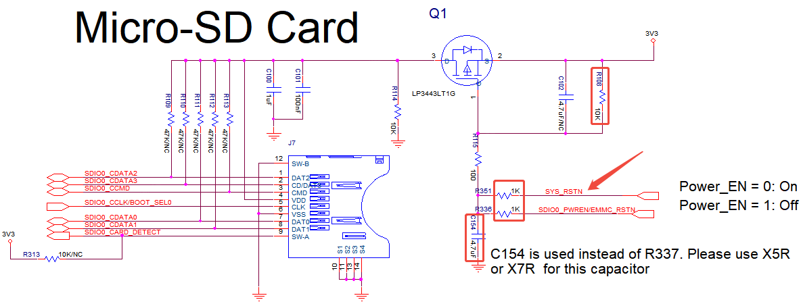
 | 6-3 | SD卡部分电路请参考右图进行设计！
 | 6-4 | SDIO1接口电压需与对接器件电压保持一致，否则有IO损坏风险！
USB电路要求 | 7-1 | USB2.0接口： （1）支持Host或者Device，不支持OTG。 （2）USB2.0端口信号串接2.2Ω电阻。 （3）ESD保护器件寄生电容建议小于2pF。 （4）用作Device 模式时，需要使用USB_VBUS信号，5V电源通过 10K 电阻与 20K 电阻分压后接到 USB_VBUS管脚。
视频输入电路要求 | 8-1 | VI输入接口： （1）模块供电为DVDD3318_LCD，支持3.3V和1.8V供电，供电电压需与对接器件接口电压保持一致。
MIPI RX电路要求 | 9-1 | MIPI RX接口： （1）接口供电为AVDD18_MIPIRX，接1.8V供电，管脚处放置一个1uF电容。 （2）MIPI RX接口内置了100Ω跨接匹配电阻，外部无需再设计或者预留。 （3）MIPIRX1的data信号可以和MIPIRX0的CLK+data组成4D1C使用。 （4）MIPI RX Data线序支持组内互换。 （5）不支持差分对内PN信号互换。
Sensor配置接口电路要求 | 10-1 | Sensor配置接口： （1）SENSOR_CLK源端串接22Ω电阻。 （2）I2C外接上拉电阻，阻值可参考sensor手册。
视频输出电路要求 | 11-1 | VO输出接口： （1）BT.656和LCD接口支持3.3V和1.8V电平，接口电平需与对接器件接口电平保持一致。 （2）CLK信号源端串接22Ω电阻。
音频输入电路要求 | 12-1 | （1）AVDD33_AUDIO必须使用1KΩ@100MHz 磁珠与系统3.3V电源隔离，管脚处需放置一个2.2uF电容。 （2）AUDIO_VREF引脚上需放置2.2uF+100nF的低ESR陶瓷电容。 （3）AUDIO_DECAP引脚上需放置2.2uF的低ESR陶瓷电容。 （4）AUDIO_MICBIAS管脚处放置一个2.2uF电容，且需设计π型滤波电路，参考右图。 （5）音频输入信号上的隔直电容容值推荐选择4.7uF。 （6）输入设备为无源MIC，则需要提供MIC_BIAS偏置电压。如果输入设备为有源LINE输出设备（例如：PC），则不需要。 （7）AUDIO_MIC1P/AUDIO_MIC1N支持一个差分输入模式或两个单端输入模式
音频输出电路要求 | 13-1 | （1）只支持一路单端输出。
RTC&PMC电路设计要求 | 14-1 | RTC电路： （1）使用RTC功能时，AVDD_BAT管脚必须外接电池或其他不下电电源，要求供电电压范围为1.6V~3.6V。 （2）DVDD18可接掉电区，当该管脚上电后，RTC电路由内置switch从AVDD_BAT供电切换到DVDD18供电，以节省AVDD_BAT对接的电池电量。（DVDD18还给24MHz晶振供电，一定要接电源） （3）使用RTC功能时，必须外接32.768KHz的晶体。 （4）只要使用PMC功能或PMC管脚的复用功能时，RTC模块必须供电，RTC时钟电路必须正常设计。。 | 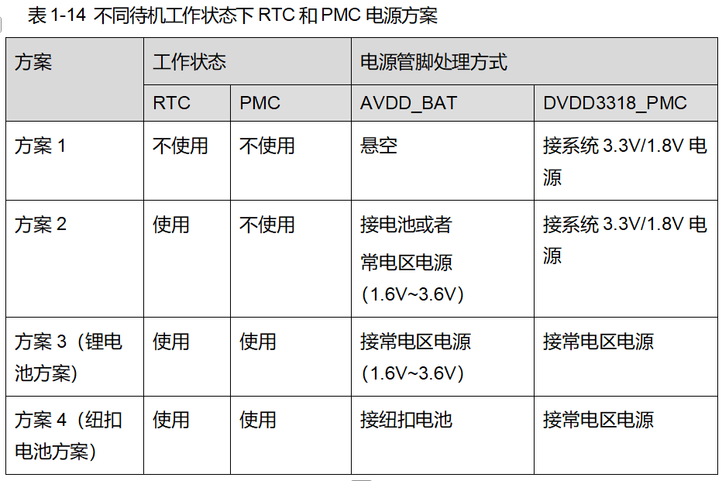
 | 14-2 | PMC电路： （1）模块供电DVDD3318_PMC管脚处放置一颗100nF电容。 （2）使用PMC功能时，RTC模块必须供电，RTC时钟电路必须正常设计。 （3）不同的待机工作状态，RTC和PMC有多种组合，不同组合下电源的接法请按照右图表格中的要求进行设计。
LSADC | 15-1 | 仅支持3.3V电平输入。
IO特殊说明 | 16-1 | （1）SOC上电后PMC管脚默认为PMC功能，系统启动后可配置为GPIO功能，只要PMC模块正常工作（供电），掉电区下电后配置的GPIO输出状态也可以保持不变（需要相关配置，详情请咨询FAE）。

